下部工；基準高
出 来 形 管 理 表

工事名 |  | 令和○○年度 ○○○工事 |  |  |  |  | ○○○建設㈱

 | 工 種 |  | 下部工 |  |  |  | 現場代理人 ○○○○

 | 測定特性 |  | 基準高
 |  |  |  |  |  |  | （単位；㎜）
測定月日 | 測点 | 設計値 | 測定値 | 差 |  | 規格値 | 摘 要

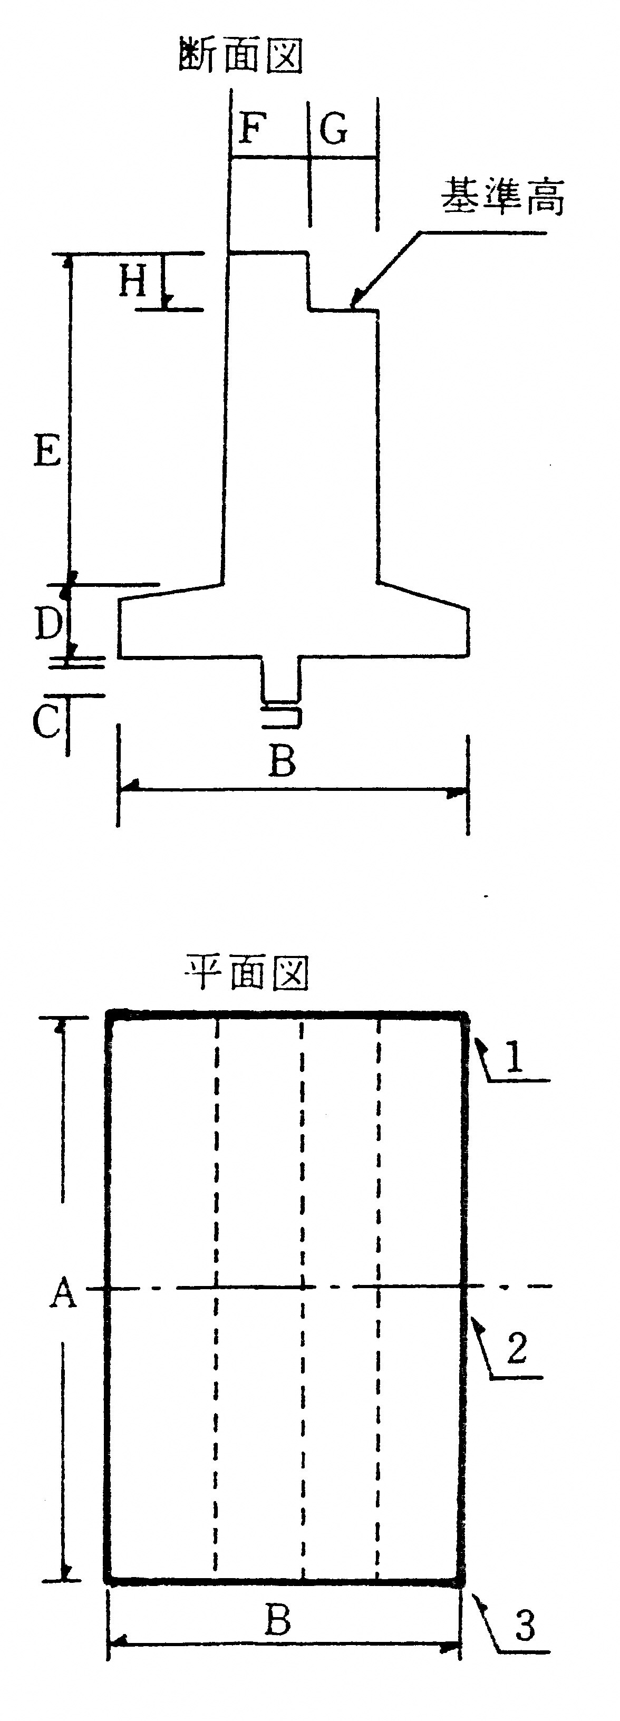
５．１ | Ａ | 25,500 | 25,520 | ＋ | 20
 | (1)
〃 | 〃 | 25,500 | 25,500 | ± | 0
 | (2)
〃 | 〃 | 25,500 | 25,510 | ＋ | 10
 | (3)
〃 | Ｂ | 5,500 | 5,500 | ± | 0
 | (1)
〃 | 〃 | 5,500 | 5,510 | ＋ | 10
 | (2)
〃 | 〃 | 5,500 | 5,500 | ± | 0
 | (3)
〃 | Ｃ
 | (1)
〃 | 〃
 | (2)
〃 | 〃
 | (3)

５．１ | 基準高 | 49,450 | 49,449 | － | 1
 | (1)
〃 | 〃 | 49,500 | 49,499 | － | 1
 | (2)
〃 | 〃 | 49,450 | 49,450 | ± | 0
 | (3)

